Hoja1
Diagrama De Pert Proyecto final
 |  |  | Minutos y Días | Minutos y Días | Minutos y Días
Clave | Actividad | Predecesora | Tiempo Optimista | Tiempo más probable | Tiempo pesimista | Tiempo esperado
A | 1-Realizar la entrevista con el cliente (Michelle y Alan) | N/A | 50 | 90 | 180 | 440
B | 2-Diseñar la arquitectura del proyecto (Michelle) | A | 1 | 3 | 7 | 14.166666667
C | 3-Especificacion de requerimientos (Alan) | A | 1 | 2 | 5 | 9.8333333333
D | 4- Desarrollo de base de datos (Michelle y Alan) | C | 3 | 6 | 12 | 29
E | 5-Desarrollo de interfaz (Alan) | C | 4 | 10 | 20 | 47.333333333
F | 6-Documentación (Michelle y Alan) | E | 2 | 7 | 18 | 33
G | 7-Verificacion (Cliente) | F | 1 | 2 | 5 | 9.8333333333

Clave | Actividad | Predecesora | Tiempo esperado | 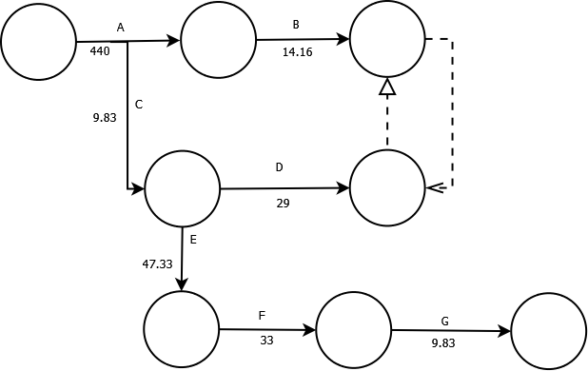
A | 1-Realizar la entrevista con el cliente (Michelle y Alan) | N/A | 440
B | 2-Diseñar la arquitectura del proyecto (Michelle) | A | 14.16
C | 3-Especificacion de requerimientos (Alan) | A | 9.83
D | 4- Desarrollo de base de datos (Michelle y Alan) | C | 29
E | 5-Desarrollo de interfaz (Alan) | C | 47.33
F | 6-Documentación (Michelle y Alan) | E | 33
G | 7-Verificacion (Cliente) | F | 9.83

